발송메일
제목 | 법인카드 미상신 내역
 |  |  |  |  |  |  | 발신시간 20150320 03:00:00
수신자 | 홍길동
발신자 | BR-EAS(법인카드 전자결재시스템) <breas@boryung.co.kr>

아래와 같이 법인카드 사용내역이 미상신되었습니다.
결재상신하시기 바랍니다.

NO | 카드번호 | 사용일 | 시간 | 합계금액 | 승인번호 | 상호 | 주소
1 | 1234567812345670 | 2015-04-01 | 12:30:45 | 70,000 | 8523266 | 토속촌 | 서울시 종로구 창경궁로 10
2
3
4

BR-EAS 바로가기

e-Accounting시스템 바로가기 를 클릭하면 로그인 화면이 팝업
수신자 : 카드소유자,공용카드담당자,대체상신자,비서
발송내역 : 미상신(반려 포함) 카드내역
발송일시 : 매주수요일 및 익월2일 오전 9시

도메인주소 준비(이청일대리)

퍼블리싱 | http://koo9ku.co.kr/bizSP/mail.html

 | 보낸사람: BR-EAS(법인카드 전자결재시스템) <breas@boryung.co.kr>
 | 날짜: 2015년 2월 9일 오후 3:46
 | 제목: kanarb@boryung.co.kr:::법인카드 미상신 내역
 | 받는사람: powerlwi@gmail.com

 | 수신자 : 이도희
 | 발신자 : 보령제약 재무팀

 | 아래와 같이 법인카드 사용내역이 미상신되었습니다.
 | 결재상신하시기 바랍니다.

 | 카드번호 | 사용일 | 시간 | 합계금액 | 승인번호 | 상호 | 주소
 | 9.4352017014E+15 | 20141215 | 143542 | 6,600 | 77145270 | 카페라임인천서구 | 인천 서구 가좌동7 한신휴플러스단지내상가 401-306
 | e-Accounting 시스템 바로가기

반려메일
제목 | 법인카드 결재가 반려되었습니다.
 |  |  |  |  |  |  |  | 발신시간 20150320 03:00:00
수신자 | 이전 결재자,상신자,대체인경우:대체받은자와 대체해준사람(대체자와 소유자)
발신자 | BR-EAS(법인카드 전자결재시스템)<breas@boryung.co.kr> |  |  |  |  |  |  |  | 발신자 이메일주소 필수 : breas@boryung.co.kr

아래와 같이 법인카드 결재문서가 반려되었습니다.
확인하여 처리하시길 바랍니다.

상신일 | 부서 | 반려자 | 결재문서번호 | 계정구분 | 건수 | 총사용액 | 반려일 | 반려사유
2015-03-07 | 업무팀 | 최성현 | APP2015030701358 | 현업 및 일반경비 | 1 | ₩203,500 | 2015-03-07 | 세부계정 수정바랍니다.

BR-EAS 바로가기

발신자 : BR-EAS(법인카드 전자결재시스템)
수신자 : 상신자,이전 결재자,대체인경우:대체받은자와 대체해준사람(대체자와 소유자)
발송일시 : 반려일시
반려정보 : 결재상신>반려문서 의 반려리스트 정보
BR-EAS바로가기 를 클릭하면 로그인 화면이 팝업

심포지움반려
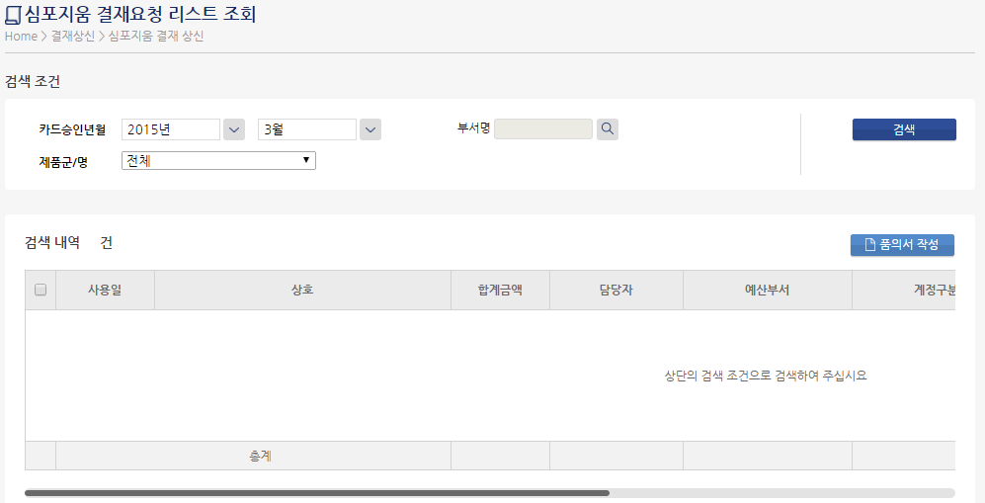
제목 | 법인카드 심포지움 결재요청이 반려되었습니다.
 |  |  |  |  |  |  |  | 발신시간 20150320 03:00:00
수신자 | 심포지움 결재요청자
발신자 | 반려자(심포지움관리자)

아래와 같이 법인카드 심포지움 결재요청 카드내역이 반려되었습니다.
확인하여 처리하시길 바랍니다.

사용일 | 상호 | 합계금액 | 담당자 | 예산부서 | 계정구분 | 제품군/명 | 거래처 | 사용내역
2015-03-17 | 코리아 | 100,000 | 홍길동 | CV/CNS MKT | 심포지움 | 구심 | 한국병원 | 구심 심포지움
2015-03-18 | 코리아 | 60,000 | 홍길동 | CV/CNS MKT | 심포지움 | 구심 | 한국병원 | 구심 심포지움

BR-EAS 바로가기
발신자 : 반려자(심포지움관리자)
수신자 : 심포지움 결재요청자(홍길동)
발송일시 : 반려일시
반려정보 : 결재상신>심포지움 결재상신의 요청리스트 정보
BR-EAS바로가기 를 클릭하면 로그인 화면이 팝업

참고 화면

